9추자 1교시
* 기본원칙
무차익거래(No Arbitrage)의 원칙 : No Risk, and No Return
차익거래의 예
- Zero investment, and positive profit without any risk
- Positive investment, and more profit than risk - free rate without any risk

* 선물의 경우
선물 매도 + 현물 매수 + 차입
- 초기 비용 = 0, 위험(불확실성)이 없음
- 만기손익 = 0 vs. 만기손익 ≠ 0
- 'Cost - of - Carry Model'

* 옵션의 경우
옵션 매도 + 현물 매수 + 차입
- 초기비용 = 0, 위험(불확실성)이 존재
- 무차익거래 원칙을 적용할 수 없음
- 권리 행사시점에서 현물(기초자산) 가격이 어떻게 될지에 대한 확률적 가정이 필요

* 선물의 경우

거래전략 | 현재 | 만기일
 |  | St > K | St < K
선물매도 | 0 | F0 - St
현물매도 | -S0 | St
차입 | S0 | -S0(1+r)^t
총합 | 0 | F0-S0(1+r)^t

* 옵션의 경우

거래전략 | 현재 | 만기일
 |  | St > K | St < K
콜옵션 매도 | C | -(St-K) | 0
현물매수 | -S0 | St | St
차입 | S0 -C | -(S0-C)(1+r)^t | -(S0-C)(1+r)^t
총합 | 0 | K-(S0-C)(1+r)^t | St-(S0-C)(1+r)^t

* 이산 모형(Discrete Model)
- 권리행사시점에서 기초자산의 가격 확률분포를 이산확률분포(Discrete Probability Distribution)로 표현
- 대표적 모형
# 이항분포 모형(Binomial Tree Model; Lattice Method; CRR Model)
# 권리 행사시전에서 기초자산의 가격 확률분포를 이항확률분포(Binomial Probability Distribution)로 표현

* 연속모형(Continuous Model)
- 권리 행사시점에서 기초자산의 가격 확률 분포를 연속확률 분포(Continuous Probability Distribution) 로 표현
- 대표적 모형
# 로그-정규분포모형(Log-Normal Diffusion Process; GBM)
# 권리 행사시점에서 기초자산의 가격 확률분포를 로그-정규분포(Log-Normal Probability Distribution)로 표현

Basic Illusion

* 예시
- 현재 주식가격은 $20
- 3개월 후 주식의 가격 : $ 22이거나 혹은 $18
- 3개월 무위험 이자율: 연 12%
- 옵션의 행사가격 : $21, 옵션의 만기 : 3개월 후
- 유럽형 콜 옵션의 가격은?

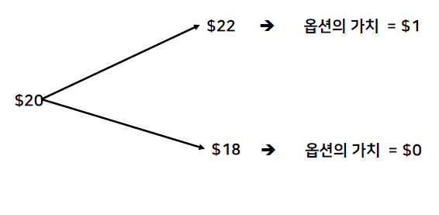

Setting Up a Riskless Protfolio

* 포트폴리오의 구성
- 주식을 △주 만큼 매수
- 1개의 콜옵션 계약을 매도
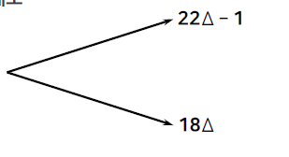

* 무위험 포트폴리오의 조건
- 22△-1 = 18 △ or △ =0.25

Valuing the Option

* 무위험 포트폴리오
- 주식을 0.25주 만큼 매수
- 1개의 콜옵션 계약을 매도

* 3개월 후의 포트폴리오의 가치
- 22*0.25-1 = 4.50
- 18*0.25 = 4.50

* 현재시점의 포트폴리오의 가치
- 4.5 / (1+0.12)^0.25 = 4.3743

* 포트폴리오의 현재 가치
- 주식을 0.25주 만큼 매수 + 1개의 콜옵션 계약을 매도
- 4.3743

* 현재 주식 부분의 가치
- 5.000(=0.25*20)

* 고로, 옵션 부분의 가치
- 20*0.25 -f = 5-f 4.3743
- f = 0.6257 ( = 5.000 - 4.3743)

9주차 2교시
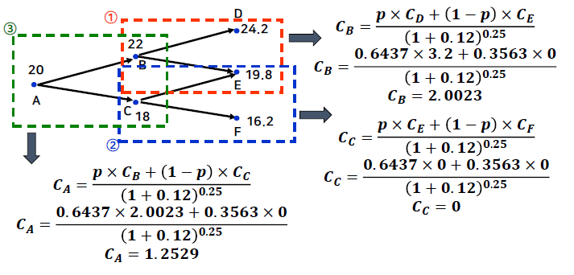
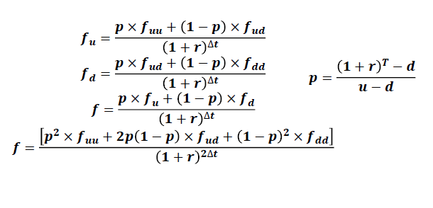
Binomial Tree Model(Single Period)

* 파생상품의 가치는 주식 가격의 변화에 의존함

* 가정
S | : 현재주가
u | : 1 + 주가상승률
d | : 1 - 주가하락률
f | : 현재옵션의 가치
fu | : 주가 상승기의 옵션의 가치
fd | : 주가 하락기의 옵션의 가치

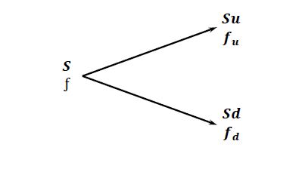

* 포트폴리오 구성
- 주식 Δ 주 매수
- 옵션 1계약 매도

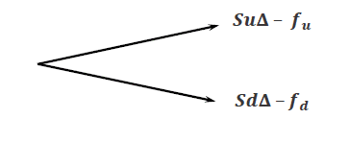

* 무위험 포트폴리오 구성
- SuΔ - fu = SdΔ - fd
(Su - Sd)Δ = fu - fd
Δ = (fu - fd) / (Su - Sd)

* 만기시점의 포트폴리오 가치
- SuΔ - fu

* 현재시점의 포트폴리오 가치
- (SuΔ - fu) / (1+r)^r

* 현재시점의 포트폴리오 가치 : SΔ - f

*고로
- f = SΔ - (SuΔ - fu) / (1+r)^t
- f = SΔ(1 - u / (1+r)^r) + fu/(1+r)^t

* Δ를 대체하면 아래의 식을 얻음
 | f = [pfu + (1-p)fd]/(1+r)^t

* 여기서
 | p = ((1+r)^t - d) / (u-d)

* u = 1.1 , d= 0.9 , r = 0.12, T = 0.25, fu= 1, fd = 0

p = ((1+0.12)^0.25 - 0.9) / (1.1 - 0.9) = 0.6437

f = (0.6437 * 1 + 0.3563 * 0) / (1+0.12)^0.25 = 0.6257

* 헤지비율(Hedge Ratio)

* 위험중립확률(Risk Neutral Probability)

p = ((1+r)^t -d) / (u-d)

* Question
- 현물가격의 기대수익률 vs. 옵션가격?
- 투자자들의 위험선호(회피)성향 vs. 옵션가격?

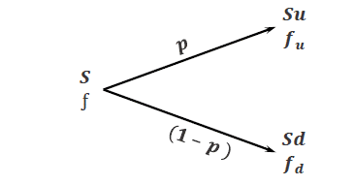

Risk - Neutral Valuation

* p와(1-p)는 위험중립 주가 상승 / 하락 확률
- 진짜 실제 확률이 아님

* 파생상품의 가치는 위험중립세상이라고 가정하고 무위험수익률로 할인하여 현재가치를 구함

* 상승확률이 0.6523
- 주식, 옵션, 모두 기대 수익률은 무위험수익률인 12%로 동일

* 만일 현실에서 주식이 기대 수익률 16%라고 가정
- q*22 + (1-q) *10 =20(1+0.16)^0.25 , q = 0.6890
- q*1 +(1-q)*0 = 0.6890?
- 콜옵션 포지션이 주식보다 더 위험함

(Two periods) Binomial Tree Model

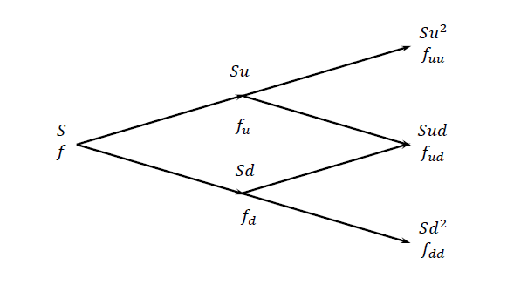

* 예시
- 현재 주식가격 : $20
- 3개원 마다 주가의 움직임: 10% 상승 혹은 10% 하락
- 무위험 이자율 : 복리 기준 연 12%
- 행사가격이 $21인 6개월 만기의 유럽형 콜 옵션 가격은?

9주차 3교시
A Put Option Example

* 예시
- 현재 주식가격 : $20
- 3개월 마다 주가의 움직임 : 10% 상승 혹은 10% 하락
- 무위험 이자율 : 복리 기준 연 12%
- 행사가격이 $21인 6개월 만기의 유럽형 풋 옵션가격은?
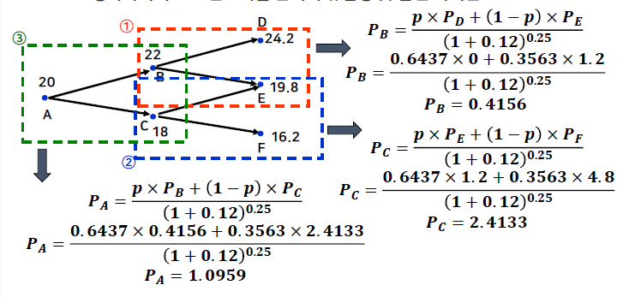

When an Option is American

* 미국의 옵션
- 옵션의 현재 가치와 조기 행사를 통한 이익을 비교해야 함
- 옵션의 현재가치: f = (p*fu + (1-p)*fd) / (1+r)^Δt
- 조기행사를 통한 payoff

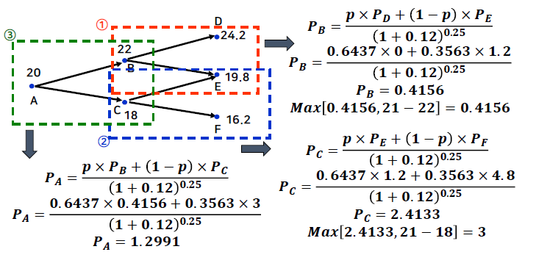

Delta : Call

* 2기간 이항분포모형에서 알수 있듯이, 시간이 지남에 따라 옵션의 델타는 변화함
* 무위험 포트폴리오를 유지하기 위해서는 헤지비율의 재조정(Rebalancing) 이 필요

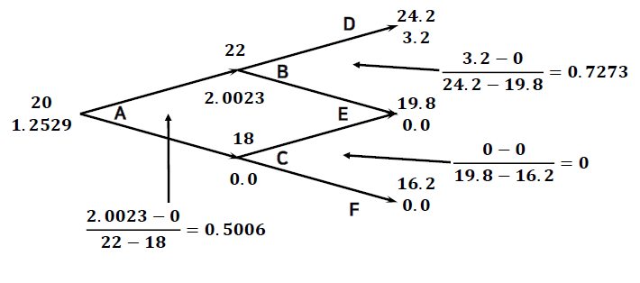

Delta:Put

* 2기간 이항분포모형에서 알 수 있듯이, 시간이 지남에 따라 옵션의 델타는 변화함
* 무위험 포트폴리오를 유지하기 위해서는 헤지비율의 재조정(Rebalancing) 이필요

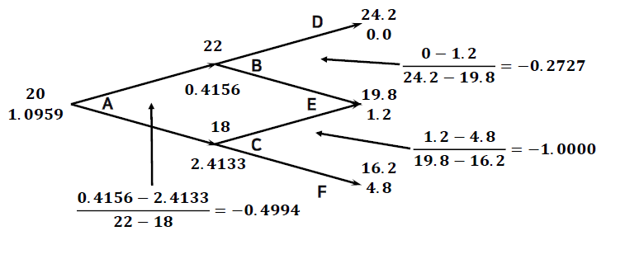

* 델타는 기초자산의 가격변화와 옵션 가격 변화의 비율
- 무위험 포트폴리오를 생성하기 위해 매도한 옵션과 함께 매수해야 하는 기초 자산의 수량

* 각 노드의 Δ는 시간에 따라 변함
- 콜옵션의 델타는 양수
- 풋옵션의 델타는 음수

Determination of 'u' and 'd'

* 주가 수익률의 연간 변동성을 σ라고 하면,

* 주가 : $ 50, 주가 수익률의 연간 변동성 : 30%
* 무위험 이자율은 연 5%
* 행사가격이 $52이고 만기가 2년인 유럽형 콜 옵션 및 풋 옵션의 가격을 2기간 이항분포모형으로 계산하면?
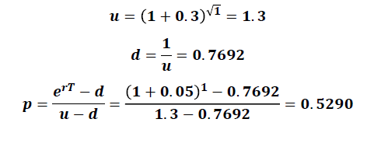

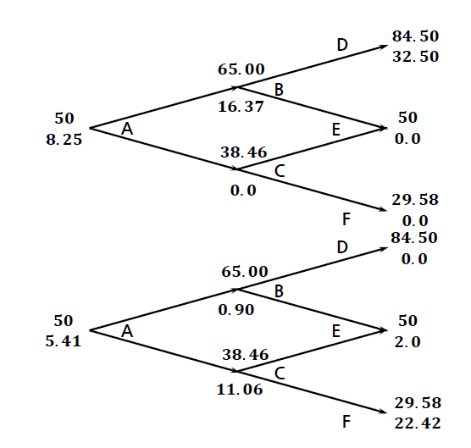

* p, u , d는 위험중립확률 세계에서 미래 주가의 평균과 분산을 일치시키는 값으로 선택됨

* 1) 평균 :(1+r -q)^Δt = pu + (1-p)d
* 2) 분산:
* σ^2Δt = E(Q^2) - [E(Q)]^2 = pu^2 + (1-p)d^2 - (1+r-q)^2Δt
* 3) 추가제약 : u = 1/d

u = 1/d를 이용하는 대신에 위험 중립 확률을 0.5로 설정하면?

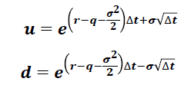

Trinomial Tree
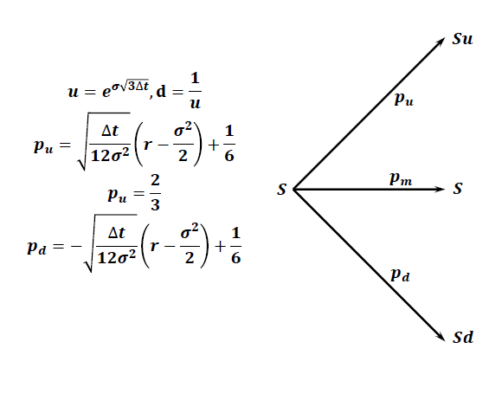

Other Types of Options

* 위험중립확률의 조정
- Stock Index option

- Currency Option

- Futures option

